Bugs
Id bug | Nombre | Descripción | Pasos a reproducir | Evidencia
B001 | regreso inicio | Al momento de ingresar a iniciar sesión o creación de cuenta el icono para volver al inicio no hace nada y no hay manera de volver al menu inicial. | Se ingresa a la página https://www.booking.com/ se le da al menu inicia sesión en ese instante nos redirige a la página de ingresar correo si el usuario quiere regresar a la pagina inicial no puede porque el logo no lo redirige. | 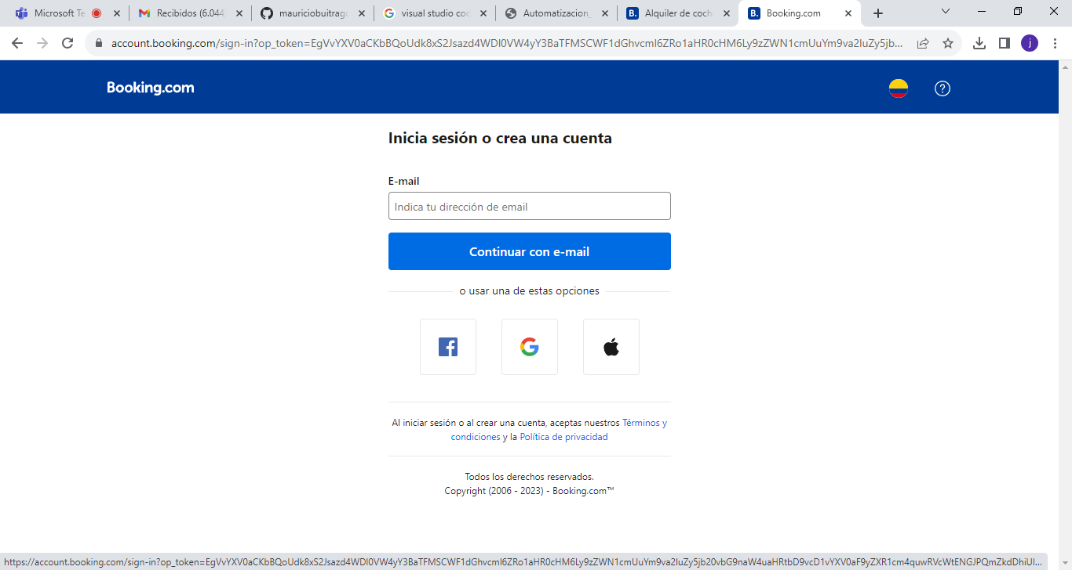
B002 |  | Al momento de pasar al modo móvil del la página tiene problemas con los iconos que en algunas ocaciones esta como un drawer y otras se queda como el de ordenador. | se loguea en la página https://www.booking.com/ se va a la parte de cambiar a móvil y el menu de inicio, el icono trata de cambiar pero queda igual en ocaciones si cambia. | 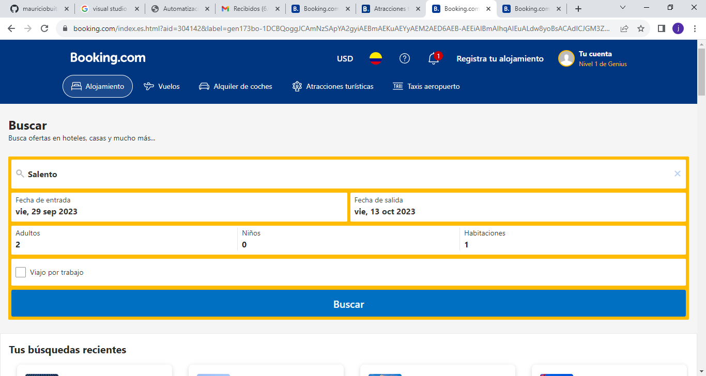
B003 |  | Al momento de pasar al modo móvil del la página tiene problemas con los iconos que en esta es cuando el icono es de móvil. | se loguea en la página https://www.booking.com/ se va a la parte de cambiar a móvil y el menu el icono cambia a modo móvil pero al abrirlo se queda cargando y no muestra nada. | 
B004 |  | Al momento de loguearse no hay algún mensaje que se logueo con éxito. | se ingresa al página https://www.booking.com/ se va al aprtado de logueo se ingresa el correo y la contraseña valida pero el loguearse con éxito no aparece ningún mensaje de logueo con éxito. | 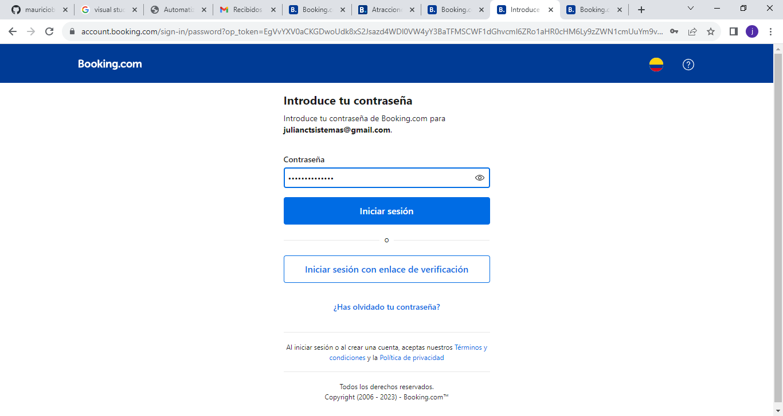
B005 |  | Al momento de registrarse no aparece algún mensaje de registro. | se ingresa al página https://www.booking.com/ se va al apartado de logueo se ingresa el correo y la contraseña valida pero el loguearse con éxito no aparece ningún mensaje de logueo con éxito. | 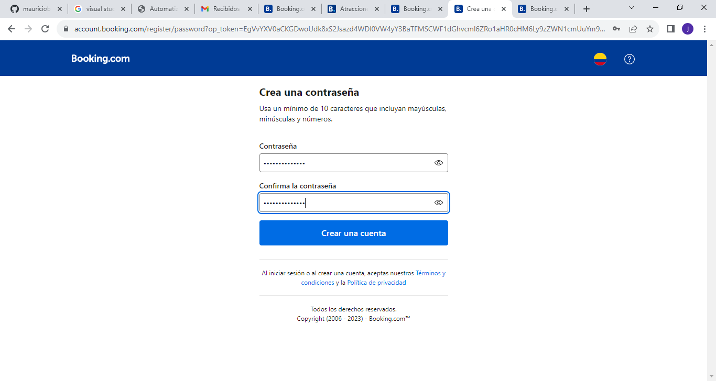
B006 |  | Al momento de ingresar al módulo de Atracciones Turisticas al darle en el campo buscar en lugar de salir la alerta de escoger un lugar como lo hacen en todos los demas. apartados solo despliega una lista pero no muestra la alerta | se ingresa a la página https://www.booking.com/ se va al apartado de atracciones turisticas y al dar click en el campo buscar sin colocarle a donde va no saca la alerta de ingresar un lugar. | 